Blad1
Stöd Barkarö SK (F-16)
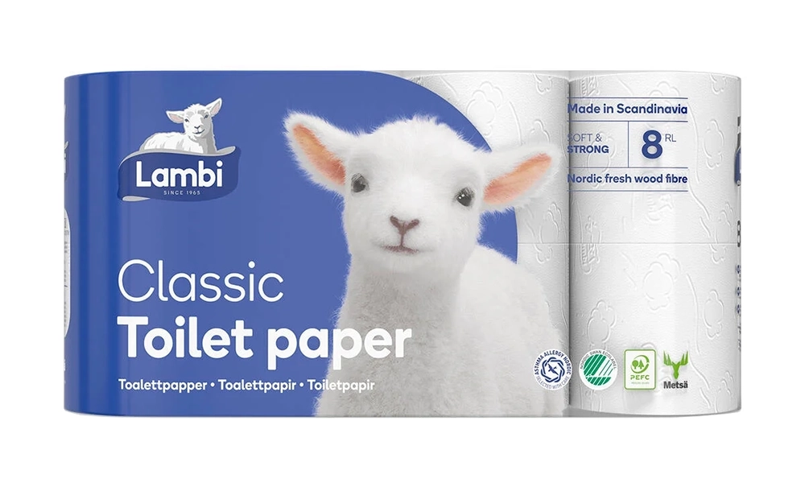


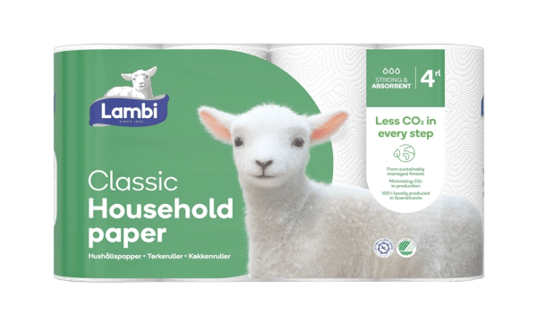
 | Lambi toalettpapper | 40 rullar - 295 kronor
 | Lambi hushållspapper | 20 rullar - 250 kronor

 | Säljare:______________________________________________

 | Swish:_______________________________________________

Namn | Adress | Telefonnummer | Toalett- papper | Hushålls- papper | Summa att betala

